상품제안서
다즐 에어트립 레디백(16인치) | 상품코드: S37835

 |  |  |  |  |  |  | 02-713-8555 | www.synergygift.co.kr
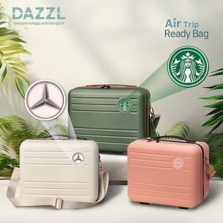

【상세/제작정보】 | <p><span style="font-size: 14pt;">※ 입체 양각인쇄 별도문의</span></p><p><span style="font-size: 14pt;">&nbsp;</span></p><p><span style="font-size: 14pt;"></span><span style="font-size: 18.6667px;">※ 어깨끈 + 개별파우치 레디백 내부에 동봉 발송!</span><span style="font-size: 14pt;">​</span></p>

【인쇄/포장옵션】 | 에폭시 / 개별파우치(동봉)

【공급단가】 | 수량 | 50~ | 100~ | 300~ | 500~ | 1,000~
*VAT별도 | 크림베이지 | 17,900원 | 17,300원 | 16,600원 | 16,300원 | 16,000원
 | 베이비핑크 | 17,900원 | 17,300원 | 16,600원 | 16,300원 | 16,000원
 | 그린 | 17,900원 | 17,300원 | 16,600원 | 16,300원 | 16,000원

【상품 URL】 | https://www.synergygift.co.kr:443/src/goods_detail.php?gdno=37835

